C II 1 - m 1909 SH

Statistisches Amt
für Hamburg und Schleswig-Holstein

 | STATISTISCHE BERICHTE
 | Kennziffer: C II 1 - m 9/19 SH

Ernteberichterstattung über Feldfrüchte
und Grünland in Schleswig-Holstein
September 2019

 |  | Herausgegeben am: 4. Dezember 2019

Seite 3 - Tabelle 1
1. Vorläufige Anbauflächen und endgültige Hektarerträge

Fruchtart | Vorläufige Anbau- fläche 2019 in 1 000 ha1 | Ertrag
 |  | Durch- schnitt 2013 - 2018 | 2018 | 2019 |  | Veränderung 2019
 |  |  |  |  |  | Durch- schnitt 2013 - 2018 | 2018
 |  | dt/ha |  |  |  | %

Winterweizen | 170.9 | 92.4 | 74.7 |  | 89.0 | -4 | 19
Sommerweizen | 3.1 | 63.1 | 54.9 |  | 61.0 | -3 | 11
Hartweizen (Durum) | - | 72.3 | - |  | - | - | -
Weizen zusammen | 174.0 | 90.7 | 70.6 | p | 88.5 | -2 | 25
Roggen | 29.6 | 71.8 | 52.8 |  | 68.6 | -4 | 30
Brotgetreidearten zusammen | 203.6 | 88.4 | 68.4 | p | 85.6 | -3 | 25
Wintergerste | 72.6 | 85.1 | 62.8 |  | 90.4 | 6 | 44
Sommergerste | 5.1 | 45.8 | 37.2 |  | 49.8 | 9 | 34
Gerste zusammen | 77.7 | 79.1 | 53.3 | p | 87.7 | 11 | 65
Hafer | 7.9 | 54.5 | 43.9 |  | 56.6 | 4 | 29
Sommermenggetreide | 0.5 | 51.9 | 38.8 |  | 36.4 | -30 | -6
Triticale | 8.2 | 72.2 | 57.5 |  | 75.3 | 4 | 31
Futtergetreidearten zusammen | 94.4 | 75.7 | 52.0 | p | 83.7 | 11 | 61
Getreide insgesamt | 298.0 | 84.7 | 62.4 | p | 85.0 | 0 | 36
Winterraps | 65.7 | 38.4 | 30.8 |  | 38.0 | -1 | 23

1 Erläuterungen zur Qualitätskennzeichnung siehe "Qualitätskennzeichnung"
p = vorläufige Zahl

Hinweis: Bundeszahlen veröffentlicht das Statistische Bundesamt in seiner Fachserie 3 Hinweis:„Land- und Forstwirtschaft, Fischerei“, Reihe 3.2.1 Wachstum und Ernte „Feldfrüchte“.

Seite 6 - Diagramme
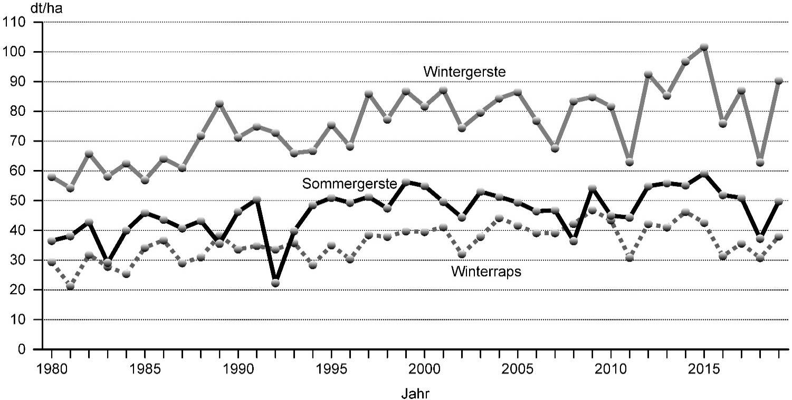
Durchschnittliche Hektarerträge von Winterweizen, Roggen und Hafer in Schleswig-Holstein von 1980 bis 2019
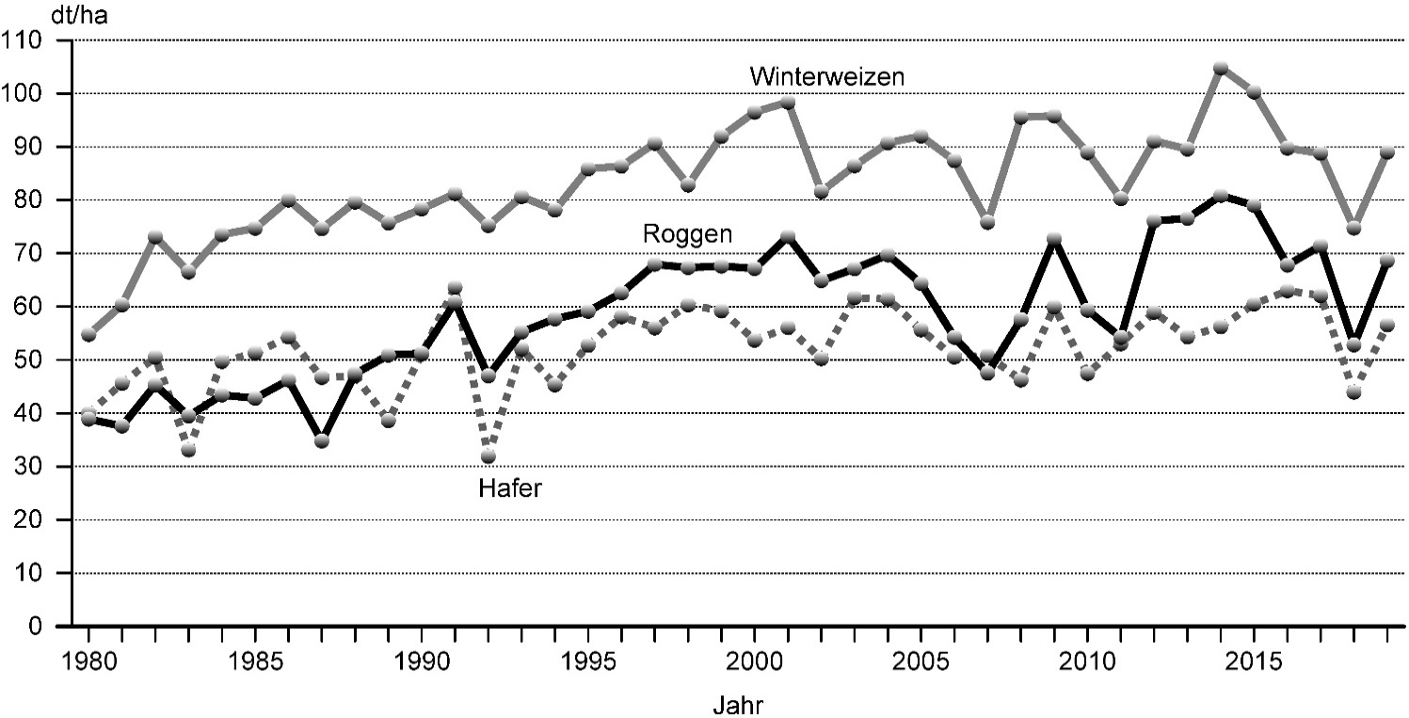

Durchschnittliche Hektarerträge von Wintergerste, Sommergerste und Winterraps in Schleswig-Holstein von 1980 bis 2019

